Estadísticas
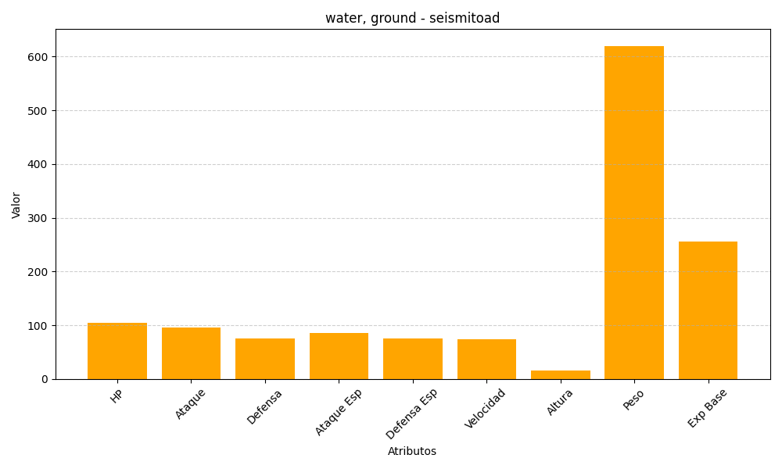
ID | Nombre | Tipo | HP | Ataque | Defensa | Ataque Especial | Defensa Especial | Velocidad | Altura | Peso | Experiencia Base
537 | seismitoad | water, ground | 105 | 95 | 75 | 85 | 75 | 74 | 15 | 620 | 255

